상품제안서
스마일 헬스케어(주문제작형) | 상품코드: F24515

 |  |  |  |  |  |  | 02-412-0044 | www.easy1.co.kr
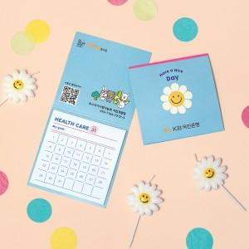

【상세/제작정보】 | 표지 앞.뒷면.안쪽면 풀컬러 인쇄 / 헬스케어 내지 20매 고정.인쇄불가

【인쇄/포장옵션】 | 풀칼라 / OPP(비닐)

【공급단가】 | 수량 | 200~ | 500~ | 1,000~ | 3,000~ | 5,000~
*VAT별도 | 단가 | 670원 | 650원 | 620원 | 600원 | 580원

【상품 URL】 | http://www.easy1.co.kr/src/goods_detail.php?gdno=24515

